Plantilla de ajuste de base dev
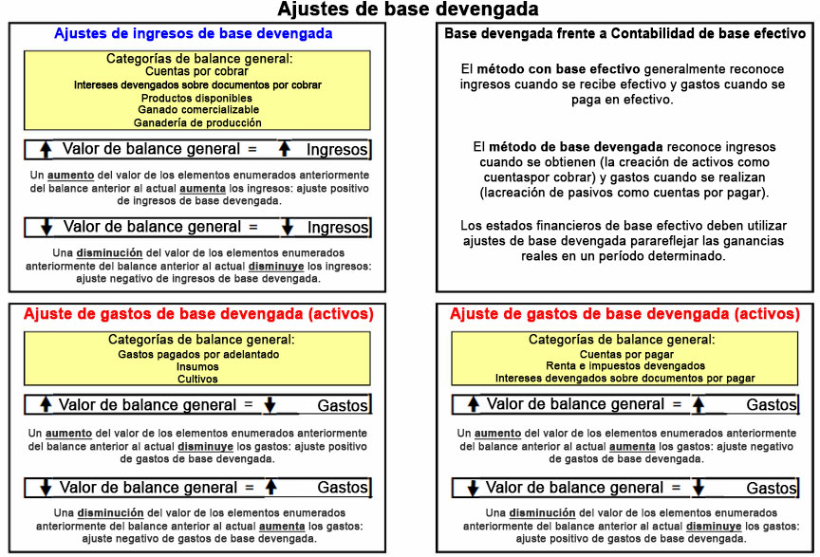
INSTRUCCIONES: complete las celdas sombreadas con los valores del balance inicial y final para calcular los ajustes de acumulación.
Hoja de ayuda de ajuste de base devengada

 |  |  |  | Ajuste
AJUSTES DE INGRESOS DE BASE DEVENGADA |  | Balance de comienzo de año | Balance de fin de año
 | Cuentas por cobrar |  |  | 0
 | Intereses devengados sobre documentos por cobrar |  |  | 0
 | Productos disponibles |  |  | 0
 | Ganado comercializable |  |  | 0
 | Ganadería de producción |  |  | 0
 | Total del ajuste de ingresos de base devengada |  |  | 0

AJUSTE DE GASTOS DE BASE DEVENGADA (ACTIVOS) |  | Balance de comienzo de año | Balance de fin de año
 | Gastos pagados por adelantado |  |  | 0
 | Insumos |  |  | 0
 | Cultivos |  |  | 0
 | Ajuste de gastos de base devengada (activos) |  |  | 0

AJUSTE DE GASTOS DE BASE DEVENGADA (PASIVOS) |  | Balance de comienzo de año | Balance de fin de año
 | Cuentas por pagar |  |  | 0
 | Renta e impuestos devengados |  |  | 0
 | Intereses devengados sobre documentos por pagar |  |  | 0
* El número positivo representa un aumento en los ingresos (ajuste positivo de ingresos de base devengada). El número negativo representa una disminución.
TOTAL DEL AJUSTE DE INGRESOS DE BASE DEVENGADA |  | 0

* El número positivo representa un aumento en los gastos. El número negativo representa una disminución de los gastos (ajuste positivo de gastos de base devengada).
TOTAL DEL AJUSTE DE INGRESOS DE BASE DEVENGADA |  | 0

